Sheet2
车载控制器至视觉控制系统 |  |  |  |  |  | 故障码 | 故障内容
序号 | 数据类型 | 数据定义 | 名称 |  | LX_STATE | 0 | 成功 | 0 | 正常识别 | /
1 | INT |  | 心跳 | 1 |  | -1 | 未知错误 | -1 | 无数据或数据不足 | 通过上位机软件确认相机是否正常出图
2 | INT |  | 拍照命令：1-拍照；0-无动作 2-连续拍照 3-拍照（货架） 4-连续拍照（货架）5-拍照（货架） 6-连续拍照（货架） | 2 |  | -2 | 功能不支持 | -2 或-6 | 点云数据过少， 未检测到 托盘腿 | 可能存在原因 1、 相机或叉臂抬升高度发生变化 2、 腿部被遮挡 3、 相机或叉臂发生俯仰 4、 腿部成像不足 5、 反光柱靠托盘太近影响相机成像 建议通过 palletpro 软件确认后进行配置参数调 整、调整反光柱，或调整叉车姿态。
3 | INT |  | 0-无动作 1-故障复位 | 3 |  | -3 | 网络通讯错误 | -3 | 托盘腿尺寸未满足需求或 未检测到托盘腿 | 可能存在原因 托盘腿部特特征超过识别范围（可调整腿宽或者 托盘宽度范围）
4 | INT |  |  | 4 |  | -4 | 入参非法 | -4 | 相机安装高度未设置 | 调整安装高度
5 | INT |  |  | 5 |  | -5 | 设备重连中 | -5 | 托盘校验未通过：托盘横 梁检测异常或托盘倾斜角 过大 | 横梁未识别到，建议通过上位机关闭去飞行像素， 或调整对接距离使相机靠近托盘。
6 |  |  |  | 6 |  | -6 | 设备故障或设备响应失败 | -7 | 视野中托盘腿宽度差异过 大 | 检查托盘附件是否有反光柱或者靠近墙面影响边 缘腿成像
7 |  |  |  | 7 |  | -7 | 设备版本过低，需升级 | -8 | 视野中托盘角度倾斜过大 （>30 度） | 摆正托盘
8 |  |  |  | 8 |  | -8 | API版本过低
9 |  |  |  | 9 |  | -9 | 独占控制权限失败
10 |  |  |  | 10 |  | -10 | 获取设备信息失败
视觉至车载控制器控制系统 |  |  |  | 11 |  | -11 | 图像尺寸不匹配，需重新打开
序号 | 数据类型 | 数据定义 | 名称 |  |  | -12 | 图像解析失败(pixformat不正确)，需尝试重新打开
1 | INT |  | 心跳 | 12 |  | -13 | 相机未连接
2 | INT |  | 拍照命令回令：1-拍照；0-无动作 | 13 |  | -14 | 相机初始化失败
3 | INT |  | 工作状态： 0-空闲 1-拍照中 2-拍照完成 3-拍照异常 | 14 |  | -15 | 未找到相机（或未找到匹配的相机）
4 | INT |  | 故障码 | 15 |  | -16 | 文件错误（文件名或类型或格式不正确或文件打开失败）
5 | INT |  | 补偿位置X乘以10 | 16 |  | -17 | 文件crc或md5校验失败
6 | INT |  | 补偿位置Y乘以10 | 17 |  | -18 | 超时
7 | INT |  | 补偿位置偏航乘以10 | 18 |  | -19 | 漏帧
8 | INT |  | 补偿位置Z乘以10 | 19 |  | -20 | 开启任意流失败
9 | INT |  | 工控机温度 | 20 |  | -21 | 未收到流数据
10 |  |  | 拍照命令回令：1-拍照；0-无动作 | 21 |  | -22 | 启流成功但解析流数据失败
11 |  |  | 工作状态： 0-空闲 1-拍照中 2-拍照完成 3-拍照异常 | 22 |  | -23 | 图像计算处理失败
12 |  |  | 故障码 | 23 |  | -24 | 常开模式下不允许设置
13 |  |  | 补偿位置X乘以10 | 24 |  | -25 | 加载图像处理算法库错误
14 |  |  | 补偿位置Y乘以10 | 25 |  | -26 | 函数调用逻辑错误
15 |  |  | 补偿位置偏航乘以10 | 26 |  | -27 | IP不可达或网络配置错误
16 |  |  | 补偿位置Z乘以10 | 27 |  | -28 | 超时范围内帧不同步错误
 |  |  | 预留 | 28 |  | -29 | 帧中检测到多机干扰信号
 |  |  | 预留 | 29 |  | 25 | 加载图像处理算法库失败，不影响其他功能
 |  |  | 预留 | 30

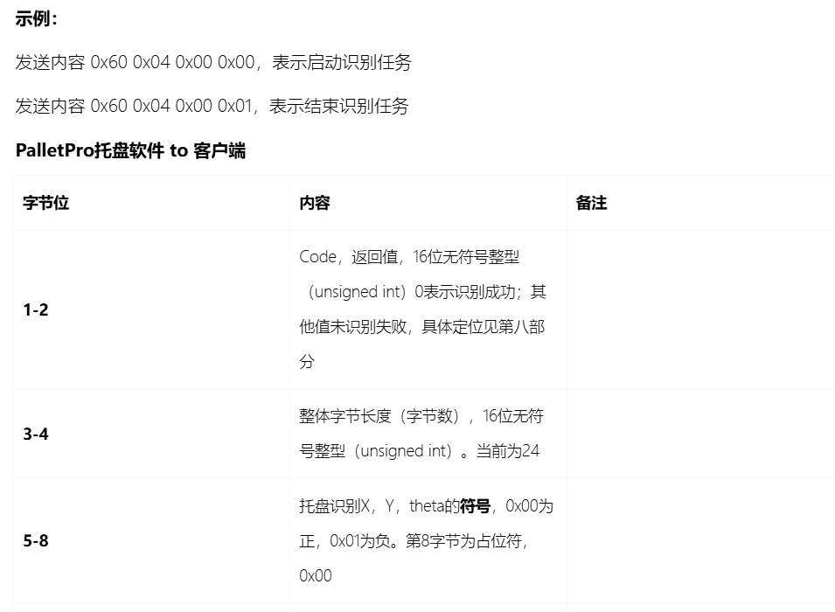
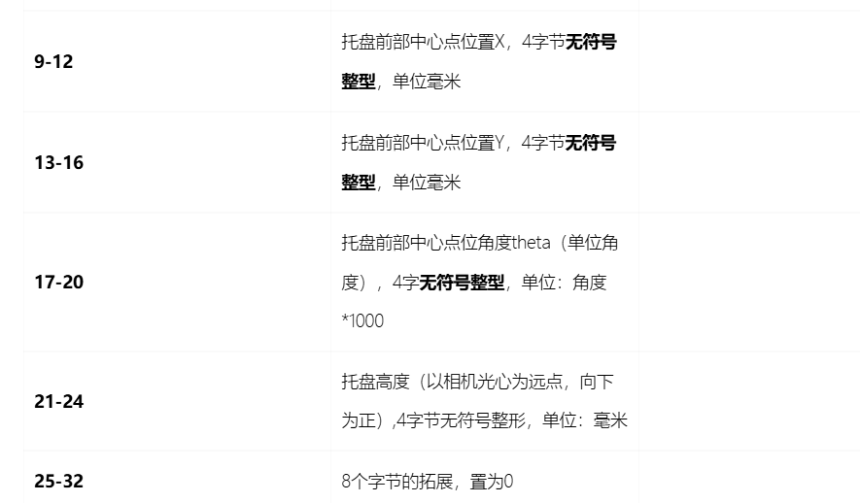

 | 视觉系统(客户端)接收到来自服务器的数据:00 00 00 20 01 00 00 00 00 17 AA FC 00 00 18 38 00 00 2A 41 00 00 2A 41 00 00 2A 41 00 00 2A 41
 | 原始字符串: "00 00 00 20 01 00 00 00 00 17 AA FC 00 00 18 38 00 00 2A 41 00 00 2A 41 00 00 2A 41 00 00 2A 41"
 | 字符串长度: 95
 | UTF8字节数: 95

 | ===== 托盘位置解析结果 =====
 | Code: 0 ( 识别成功 )
 | 总长度: 32 字节
 | 符号: X= - Y= + Theta= + Z= +
 | 原始值: X_raw = 1551100 Y_raw = 6200 Theta_raw = 10817 Z_raw = 10817
 | 实际值: X = -1551.100 mm Y = 6.200 mm Theta = 10.817 度 Z = 10.817 mm

